Sheet1
放射科采购配置清单
序号 | 采购货物名称 | 规格或配置技术参数 | 单位 | 采购数量 | 市场单价（元） | 合计（元） | 备注 | 参考品牌型号 | 参考样式
1 | 灯泡 | 功率：80W暖光，电压：220V；灯头接口：螺口；角度：30D；最大直径：121mm；最大长度：136mm。如图。 | 个 | 10 | 80 | 800 | 放射科 | 飞利浦PAR38 | 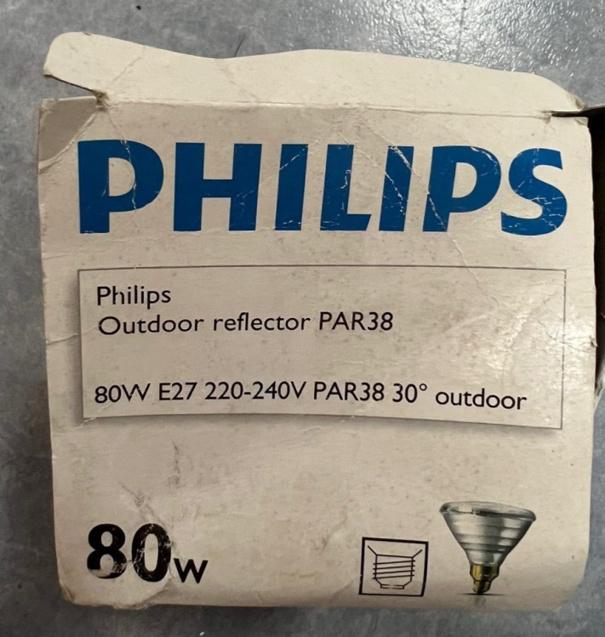
2 | LED灯泡 | 功率：8W白光；电压：15V；灯头接口：螺口；无干扰、无磁、无频闪；主要用于核磁共振室。 | 个 | 20 | 90 | 1800 | 放射科 | 炫腾W0500 | 